Sheet1
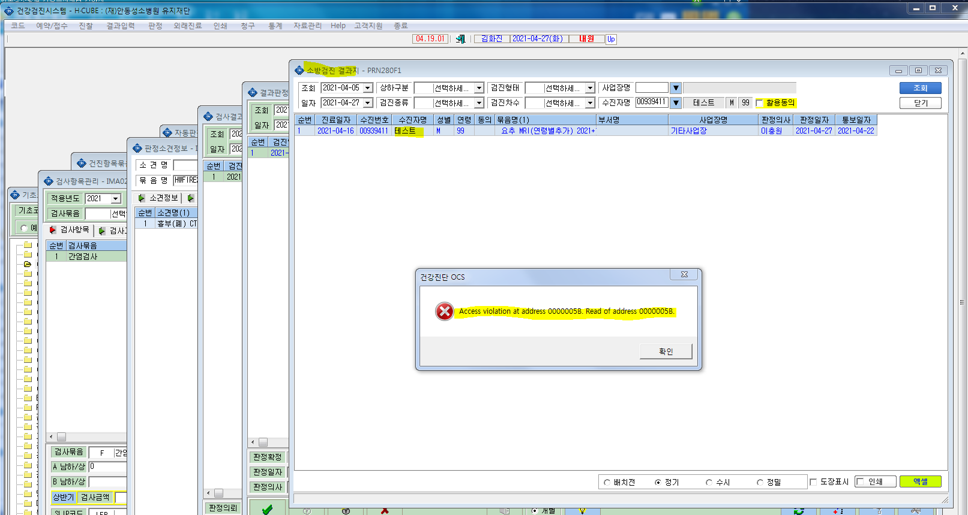
소방서 출력에서 오류

